상품제안서
엠보싱 풀칼라 마그넷(주문제작형) | 상품코드: S37687

 |  |  |  |  |  |  | 02-713-8555 | www.synergygift.co.kr
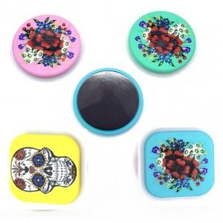

【상세/제작정보】

【인쇄/포장옵션】 | 풀칼라 / OPP(비닐)

【공급단가】 | 수량 | 1,000~ | 2,000~ | 3,000~ | 5,000~ | 10,000~
*VAT별도 | 원형 | 560원 | 540원 | 520원 | 500원 | 480원
 | 사각형 | 560원 | 540원 | 520원 | 500원 | 480원

【상품 URL】 | https://www.synergygift.co.kr:443/src/goods_detail.php?gdno=37687

